제안 서식
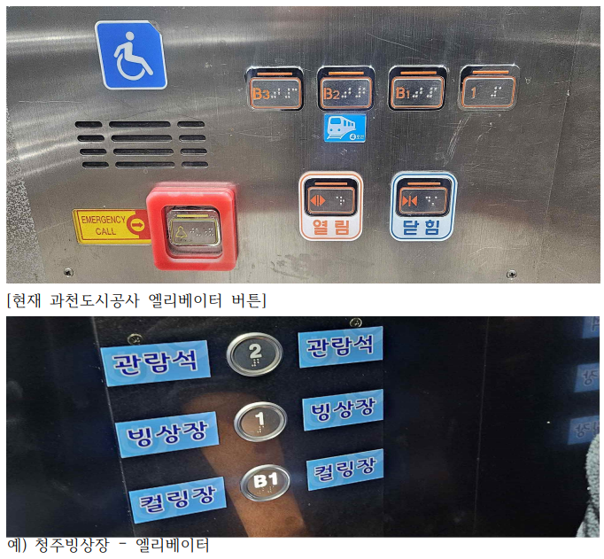 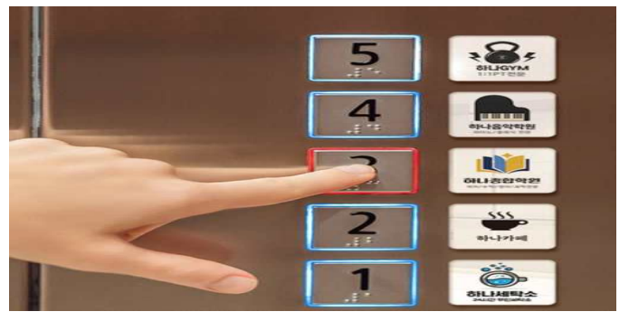
제 안 서
기본 정보
 | 제 안 자 | 윤지혜
 | 소속부서 | 시민회관체육운영처 빙상부
 | 직 급 | 체육6급
 | 제 안 명 | 엘리베이터 층별 안내 스티커 부착
 | 제안구분 | 자유제안
 | 분 야 | 고객서비스
 | 실행부서 | 시설관리처 시설기획부
제안 내용
배 경 |  | 엘리베이터 버튼 패널에 각 층별 주요 시설을 직관적으로 확인할 수 있는 층별 안내 스티커를 부착함. 기존 AED 안내 스티커와 유사한 방식으로 통일성 있게 디자인 적용 버튼 옆 또는 버튼 위에 간단한 텍스트 형태로 표기 한눈에 들어오는 간결한 구성(첨부확인) 예시: B2층: 빙상장 / 종합상황실, B1층: 골프 / 볼링, 1층: 수영장 / 상상하랑
추진내용 |  | 건물 내 다양한 시설이 층별로 분산되어 있음에도 불구하고, 엘리베이터 내부 버튼에는 단순한 층수만 표시되어 있어 방문객 및 이용객이 목적지를 직관적으로 파악하기 어려움. 특히 처음 방문하는 이용자나 외부 방문객의 경우 층별 시설 위치를 몰라 불편을 겪고 있으며, 안내 데스크 문의 증가 및 이동 동선의 비효율이 발생하고 있음. 한편, 현재 엘리베이터 내부에는 층별 AED(자동심장충격기) 위치 안내 스티커가 이미 부착되어 있어, 층별 정보를 시각적으로 제공하는 방식이 효과적으로 활용되고 있음. 이를 시설 안내에도 확장 적용할 필요가 있음.
기대효과 |  | 방문객의 시설 접근성 및 편의성 향상 층별 이동 시 목적지 탐색 시간 단축 안내 데스크 문의 감소 및 운영 효율성 증대 기존 AED 안내 체계와의 연계로 정보 전달 일관성 확보
첨부 자료(사진, 현황자료 등)

